总结
模块 | 关键问题/指标 | 数据收集项 (需填写) | 参考值/目标 | 状态/结论 | 市场截图
我们这款产品是直接清洗烧烤篮的，没有直接的烧烤篮清洁工具，很多数据是参考烤炉刷的。请注意数据的精确度。
1. 市场机会验证 | 需求是否真实？市场多大？ | 核心关键词 (如：air horn) | grill brush---2,317,190 bbq grill brush---230,078
 |  | Amazon Top 10 平均月销量 | 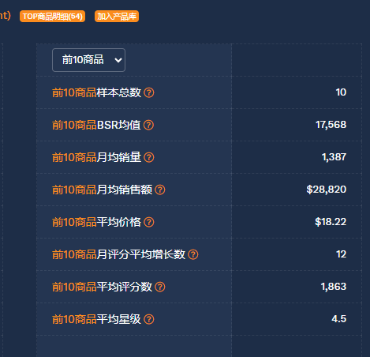 | 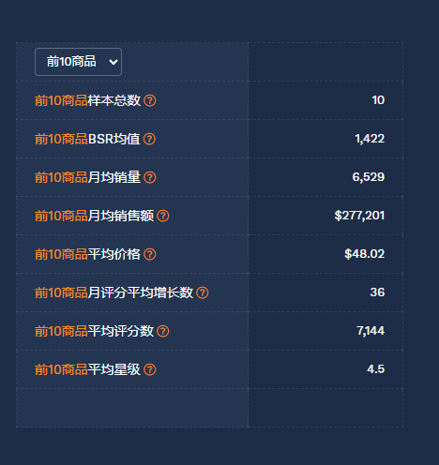 | 
 |  | Walmart 同类竞品数量 | "grill brush"(1000+) 但是我们这个款一模一样是没有的
 |  | WFS 商品渗透率 | 0%
 |  | 谷歌趋势 | 
 |  | 商机探测器销售趋势 | 
 |  | 卖家精灵类目销量趋势以及BS同类型产品销量 |  | 
 |  | 烧烤笼的趋势 | 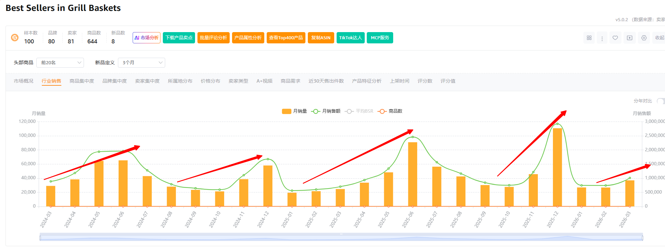
 |  | 竟对链接
 |  | 总结 | 市场对于烧烤工具一直都是非常的量大，具有季节性，3月份起量，到7月份将会达到顶峰，在第四季度又迎来一波高峰。这是BBQ爱好者必须要购买的产品。我们可以看到烧烤笼的体量是在不断增加的（参考烧烤笼的销售趋势）对于配套的专门针对烧烤网篮这类产品设计的工具也会相对增长。
 | 一句话机会描述
2. 产品定义与差异化 | 我们如何做得更好？ | 核心痛点解决方案 | 已经实际测试过，效果很好
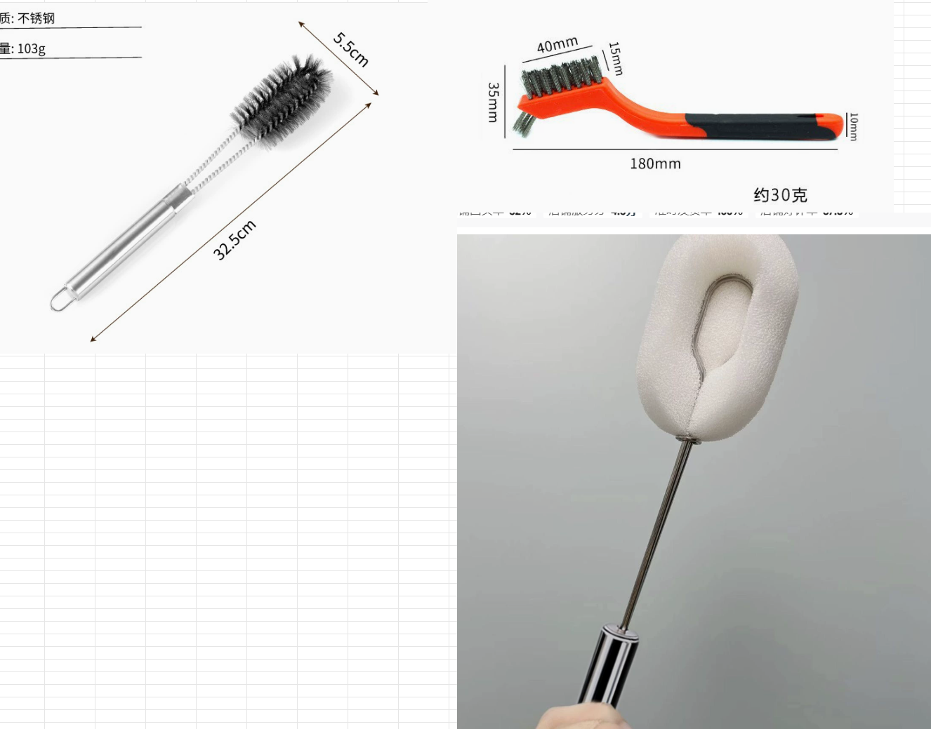 | 直柄不锈钢刷 | 可以刷滚式烧烤笼内部，扁式烧烤笼也可以很好做清洁
 | 小号不锈钢刷 | 可以很好的清洁一些顽固烧烤污渍
 | 直柄海绵刷 | 直柄海绵可以清洗到滚式烧烤笼一些死角，加上洗洁精之后，能够很好的清洗油污
 | 海绵 | 可以单独取下海绵，清理外部油污，像刷碗一样
4. 风险与合规清单 | 是否有致命风险？ | 专利风险排查 | 无 | □ 通过
 |  | 产品认证要求 | 没问题 | □ 通过
 |  | 包装测试要求 | 没问题 | □ 通过
 |  | 平台物流尺寸 | 没问题 | □ 通过
项目决策 | 最终评估 | 项目评级 | A(重点)/B(延伸)/C(观察) | (待填写)
 |  | Go/No-Go 决策 | Go (建议开发) | □ Go
 |  |  |  | □ No-Go

产品定义
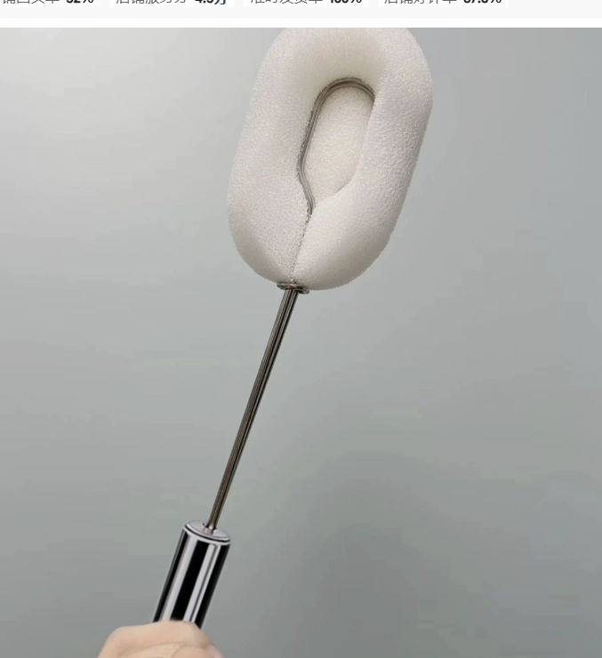
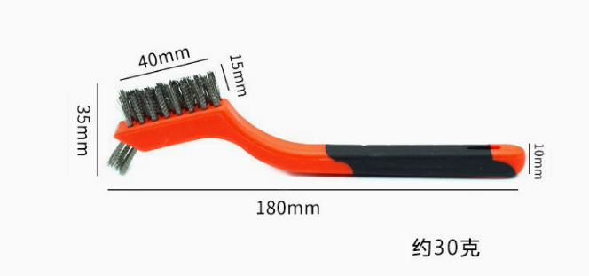
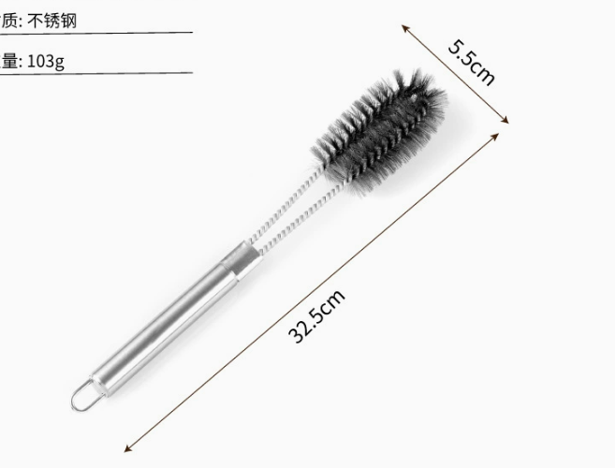
一个不锈钢刷（可以拆卸） 一个小型钢丝刷 一个杯刷海绵夹 三个海绵

